数据采集流图
① 数据上报
② 数据保存
③ 数据展示

APP
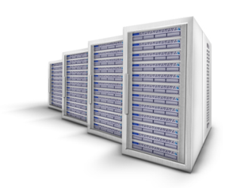
BI服务器
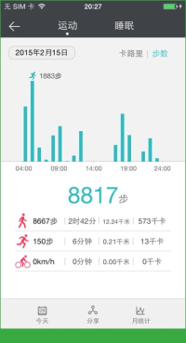

HiAnalytics SDK
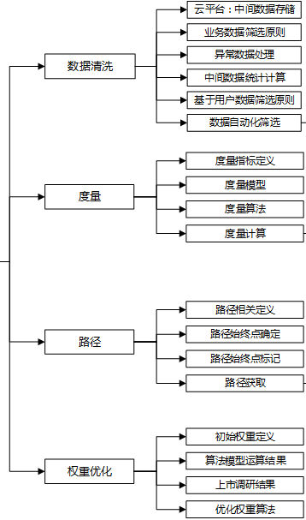

Android EMUI云提供
iOS需要根据Android源码开发

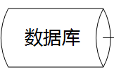

数据传输安全(由SDK完成)：
BI服务器目前不支持HTTP，但数据传输使用ASE（CBC/NoPadding）、RSA（ECB/PKCS1Padding）加密。AES密钥随机生成使用RSA加密，客户端只存在RSA公钥，解密私钥保存在BI服务器侧。

数据采集SDK调用
Android：
 | HiAnalytics SDK接口调用
 | （这里只列举接口调用格式，具体调用方法请参考《hianalytics_API说明书_v2.8.docx》）

 | HiAnalytics.onEvent(Context context, String key, String value);

 | context：为当前context的引用
 | Key、value为开发者自定义要收集的数据，如

 | Key：1010001

 | value：(标红的字段每次发送接口必须携带)
{
"ID":"260086000054001984",
"DT":"B0",
"DID":"00-01-6C-06-A6-29",
"DV":"1.2.1",
"CONTENT":
[
{
"number":"10",
"arrive":"1"
}
]
}

